상품제안서
이지타임 마그네틱 미니타이머 | 상품코드: S47618

 |  |  |  |  |  |  | 02-713-8555 | www.synergygift.co.kr
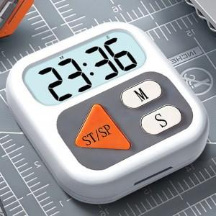

【상세/제작정보】 | 선명한 알림음과 넓은 LCD 고화질 화면,마그테틱 기능으로 벽면부착가능하며 동시 스탠드, 걸이로도 사용 가능

【인쇄/포장옵션】 | 레이저, UV DTF컬러인쇄 / 포장지포장

【공급단가】 | 수량 | 50~ | 100~ | 500~ | 1,000~ | 3,000~
*VAT별도 | 단가 | 4,290원 | 4,190원 | 4,050원 | 3,860원 | 3,720원

【상품 URL】 | https://www.synergygift.co.kr:443/src/goods_detail.php?gdno=47618

